상품제안서
도톰 접이식 미니 방석 | 상품코드: S39245

 |  |  |  |  |  |  | 02-713-8555 | www.synergygift.co.kr
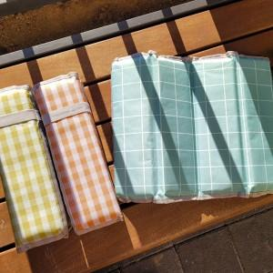 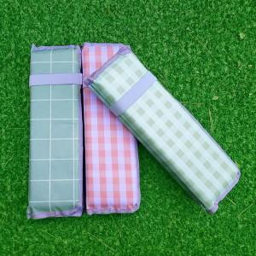 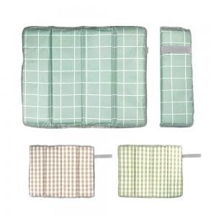

【상세/제작정보】

【인쇄/포장옵션】 | 실크 / 비닐파우치

【공급단가】 | 수량 | 100~ | 300~ | 500~ | 1,000~ | 3,000~
*VAT별도 | 단가 | 3,120원 | 2,950원 | 2,800원 | 2,730원 | 2,680원

【상품 URL】 | https://www.synergygift.co.kr:443/src/goods_detail.php?gdno=39245

